案例
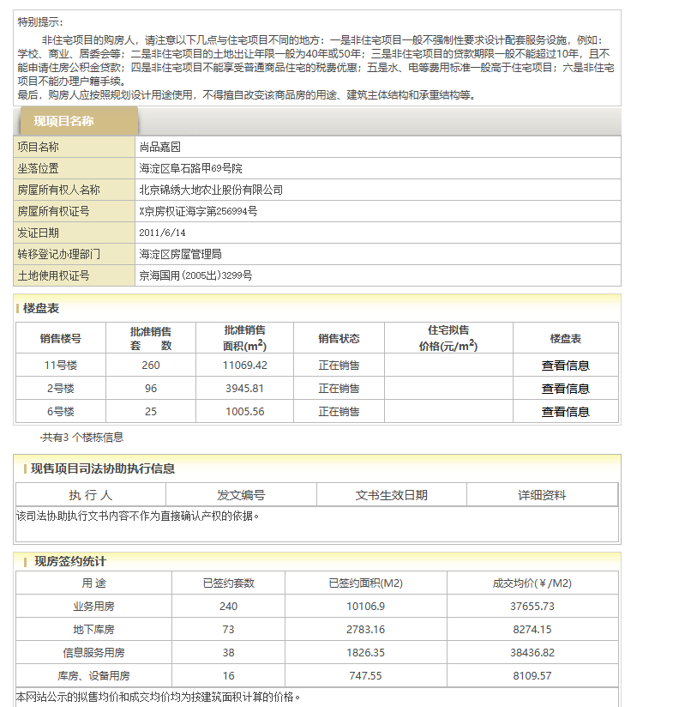
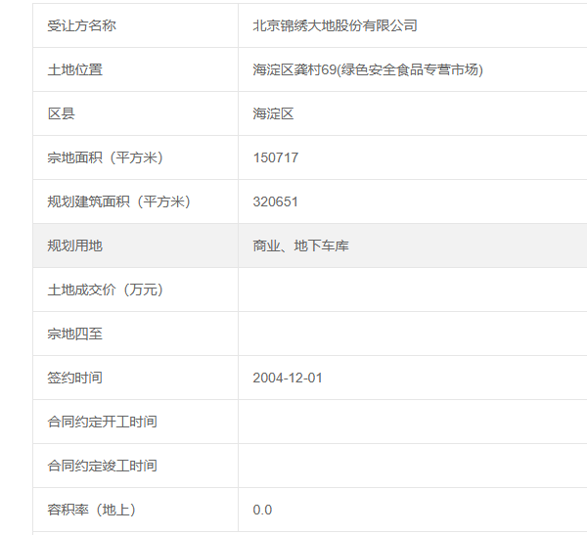
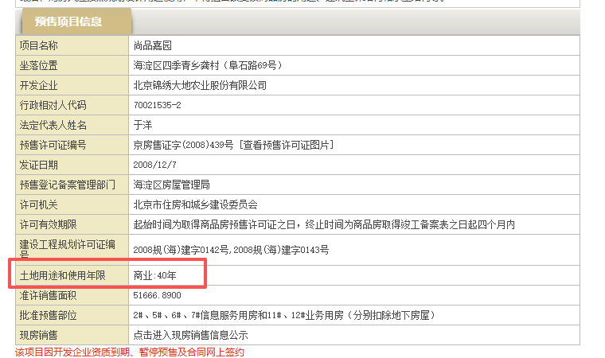
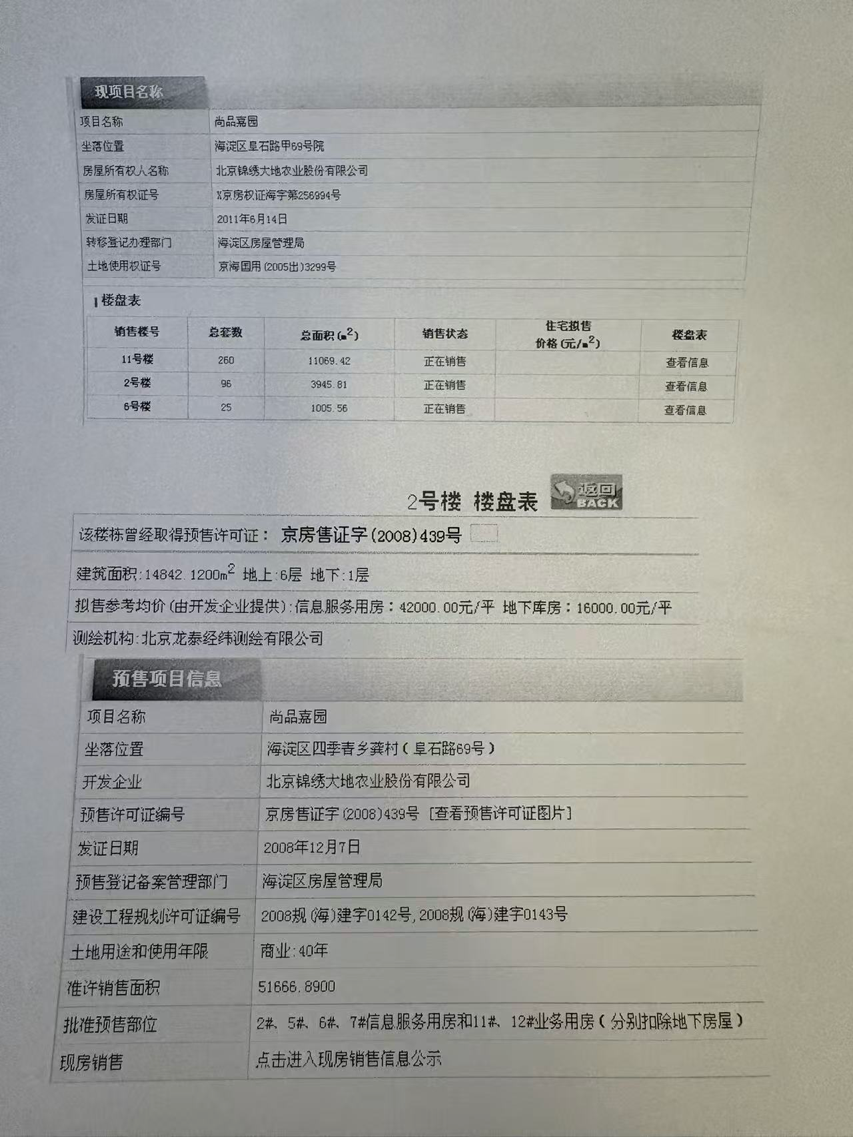
 | 法拍 |  |  | 成交总价 | 成交单价 | 成交日期 | 评估总价 | 评估单价
 | 业务用房 | 北京市海淀区阜石路甲69号院11号楼4层二单元416 | 59.65 | 2197600 | 36841.575859 | 2025-10-11 | 3023900 | 50694.048617 | 40轮竞价 | 二拍成交 | 北京市海淀区阜石路甲69号院11号楼4层二单元416（59.65㎡） - 司法拍卖 - 阿里资产
 | 信息服务用房 | 北京市海淀区阜石路甲69号院7号楼1层113 | 55.56 | 2326000 | 41864.650828 | 2024-09-27 | 1807950.5 | 32540.50576 | 117轮竞价 | 一拍成交 | 北京市海淀区阜石路甲69号院7号楼1层113（55.56㎡） - 司法拍卖 - 阿里资产
 | 商业 | 北京市海淀区阜石路甲69号院13号楼3层312 | 55.74 | 2117000 | 37979.90671 | 2025-03-11 | 3024200 | 54255.471834 | 1轮报价 | 一拍成交 | 北京市海淀区阜石路甲69号院13号楼3层312
 | 商业 | 北京市海淀区阜石路甲69号院11号楼6层一单元616 | 60.11 | 3104000 | 51638.662452 | 2023-09-23 | 3508000 | 58359.673931 | 55轮竞价 | 一拍成交 | 北京市海淀区阜石路甲69号院11号楼6层一单元616
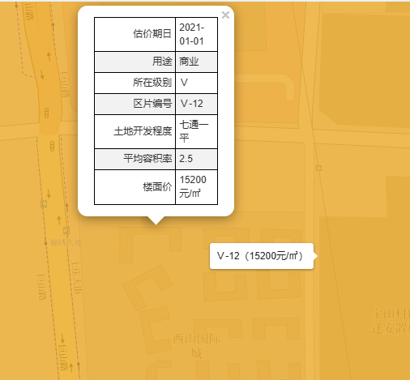

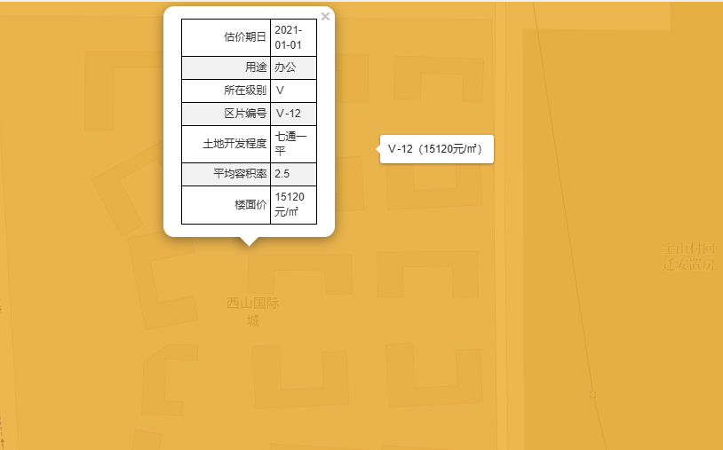
链家租金成交
35 | 3600 | 102.86 | 3.43 | 西 | 低/6 | 2025-12-06 | 普通装修 |  | 3.4286666667 |  | 蝴蝶指数成交
56.6 | 6600 | 116.61 | 3.89 | 南北 | 中/6 | 2025-11-17 |  |  | 3.887 |  | 32 | 32555 | 顶/6 | 西 | 2025-09-27
55.56 | 6500 | 116.99 | 3.9 | 南 | 低/6 | 2025-11-07 |  |  | 3.8996666667 |  | 56 | 38094 | 顶/6 | 南北 | 2025-09-20
45 | 4100 | 91.11 | 3.04 | 南 | 中/6 | 2025-10-26 |  |  | 3.037 |  | 31 | 30265 | 顶/6 | 西 | 2025-09-01
33.7 | 5000 | 148.37 | 4.95 | 西 | 中/6 | 2025-10-22 | 精装修 |  | 4.9456666667 |  | 31 | 31952 | 顶/6 | 西 | 2025-08-30
30.86 | 4300 | 139.34 | 4.64 | 东 | 低/6 | 2025-09-10 |  |  | 4.6446666667 |  | 30.74 | 52374 |  | 东 | 2025-06-15
33.8 | 4500 | 133.14 | 4.44 | 东 | 高/6 | 2025-08-30 |  |  | 4.438 |  | 30 | 42692 | 高/6 | 东 | 2025-04-03
34.59 | 3900 | 112.75 | 3.76 | 西 | 中/6 | 2025-08-30 |  |  | 3.7583333333 |  | 42 | 37220 | 顶/6 | 西南 | 2025-03-31
36 | 4700 | 130.56 | 4.35 | 西 | 高/6 | 2025-08-28 | 精装修 |  | 4.352 |  | 31 | 40423 | 低/6 | 东 | 2025-03-19
31 | 5100 | 164.52 | 5.48 | 东 | 中/6 | 2025-08-21 |  |  | 5.484 |  | 58 | 52332 |  | 南 | 2025-02-27
56.03 | 6600 | 117.79 | 3.93 | 南 | 高/6 | 2025-08-06 |  |  | 3.9263333333 |  | 30 | 58765 | 顶/6 | 东北 | 2024-12-22
32.84 | 4500 | 137.03 | 4.57 | 西北 | 高/6 | 2025-07-25 |  |  | 4.5676666667 |  | 29 | 38873 | 底/6 | 东 | 2024-12-18
58.09 | 7300 | 125.67 | 4.19 | 南北 | 高/6 | 2025-07-25 | 精装修 | loft | 4.189 |  | 34 | 50128 | 中/6 | 西 | 2024-11-26
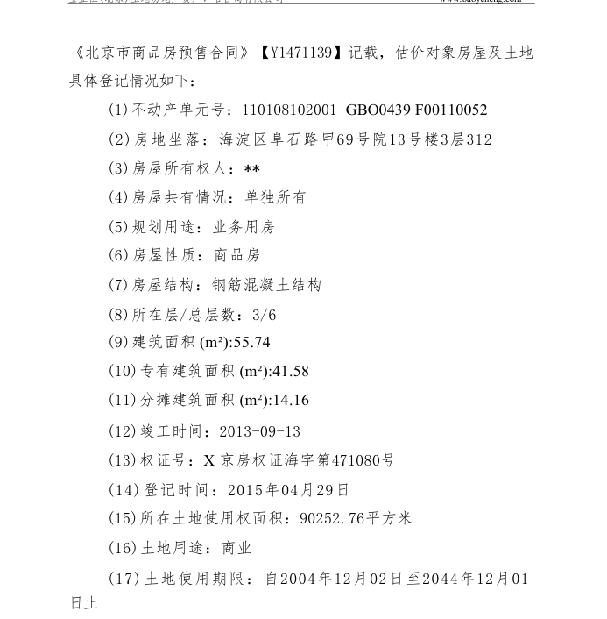
58.09 | 6500 | 111.9 | 3.73 | 南北 | 中/6 | 2025-07-08 |  |  | 3.73 |  | 58 | 47961 | 高/6 | 南北 | 2024-11-20
30.2 | 4500 | 149.01 | 4.97 | 西北 | 中/6 | 2025-07-01 |  |  | 4.967 |  | 33 | 34869 | 顶/6 | 西北 | 2024-11-09
75.61 | 8500 | 112.42 | 3.75 | 南 | 中/6 | 2025-06-26 | 精装修 |  | 3.7473333333 |  | 32 | 41233 | 底/6 | 西 | 2024-11-02
35.57 | 4900 | 137.76 | 4.59 | 西 | 高/6 | 2025-06-25 |  |  | 4.592
55.52 | 5000 | 90.06 | 3 | 南北 | 高/6 | 2025-06-23 |  |  | 3.002
32 | 4452 | 139.13 | 4.64 | 东 | 中/6 | 2025-06-11 |  |  | 4.6376666667
58 | 6800 | 117.24 | 3.91 | 南北 | 高/6 | 2025-05-29 |  |  | 3.908
40 | 3700 | 92.5 | 3.08 | 西 | 高/6 | 2025-05-06 |  |  | 3.0833333333
32.36 | 4300 | 132.88 | 4.43 | 西 | 高/6 | 2025-04-26 |  |  | 4.4293333333

